Carátula
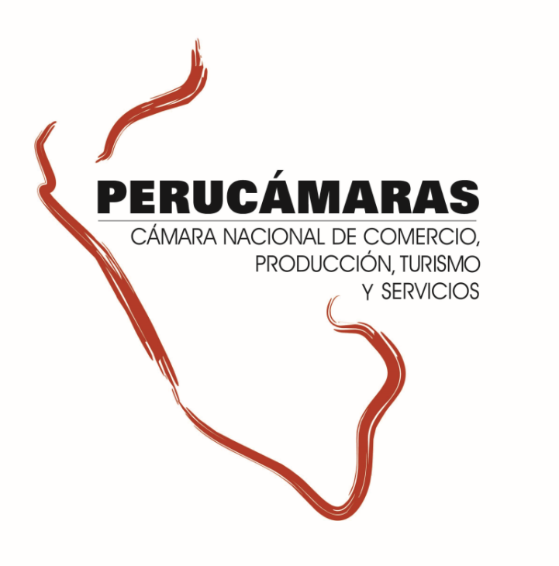
Información ampliada del Reporte Regional de la Macro Región Sur - Edición N° 220
“Ejecución de presupuesto para proyectos de inversión pública – 2016”
Lunes, 2 de enero de 2016

Índice


Índice

 | Sur |  | 2
 |  | Arequipa | 3
 |  | Cusco | 4
 |  | Madre de dios | 5
 |  | Moquegua | 6
 |  | Puno | 7
 |  | Tacna | 8

2. Sur
MACRO REGIÓN SUR: Ejecución del presupuesto para proyectos de inversión - 2016

1.Ejecución del de proyectos de inversión pública en la Macroregión |  |  |  |  |  | 3. Ejecución de la Inversión Pública por tipo de Intervenciones en la Macro Región
2. Ejecución de la Inversión Pública por Niveles de Gobierno en la Macro Región |  |  |  |  |  | 4. Ejecución de la Inversión Pública por sectores en la Macro Región

GRAF
Sur : Ejecución del Presupuesto para proyectos de inversión pública 2016 (Millones S/.)
 | 1.Ejecución del de proyectos de inversión pública en la Macroregión
 | A la fecha en la región se vienen ejecutando S/ 5,757.8 millones en proyectos de inversión pública, equivalente a un avance del 62.9%. Unos 12.3 puntos porcentuales por debajo del nivel de avance alcanzado al cierre del 2015

 |  | Ejecución del Presupuesto para proyectos de inversión pública 2016 |  |  |  |  |  |  |  |  |  | dep | PIM | Ejecutado | No Ejecutado | Eje
 |  | (Millones S/) |  |  |  |  |  |  |  |  |  | Cusco | 3,135.4 | 2,138.6 | 996.8 | 68.2%
 |  | Región |  | 2016 |  |  | 2015 |  |  |  |  | Puno | 2,191.9 | 1,251.8 | 940.1 | 57.1%
 |  |  |  | Presupuesto | Ejecutado (nov) | Avance | Presupuesto | Ejecutado | Avance |  | Dif. p.p | Arequipa | 1,935.9 | 1,063.6 | 872.3 | 54.9%
 |  | Arequipa |  | 1,935.9 | 1,063.6 | 54.9% | 1,863.8 | 1,171.8 | 62.9% |  | -7.9 | Tacna | 774.2 | 543.2 | 231.1 | 70.2%
 |  | Cusco |  | 3,135.4 | 2,138.6 | 68.2% | 3,444.0 | 2,926.3 | 85.0% |  | -16.8 | Moquegua | 641.4 | 401.6 | 239.8 | 62.6%
 |  | Madre de Dios |  | 482.0 | 359.0 | 74.5% | 448.9 | 387.6 | 86.3% |  | -11.8 | Madre de Dios | 482.0 | 359.0 | 122.9 | 74.5%
 |  | Moquegua |  | 641.4 | 401.6 | 62.6% | 550.1 | 359.5 | 65.4% |  | -2.7
 |  | Puno |  | 2,191.9 | 1,251.8 | 57.1% | 1,873.7 | 1,297.5 | 69.2% |  | -12.1
 |  | Tacna |  | 774.2 | 543.2 | 70.2% | 454.1 | 347.1 | 76.4% |  | -6.3
 |  | Sur |  | 9,160.8 | 5,757.8 | 62.9% | 8,634.7 | 6,489.7 | 75.2% |  | -12.3
 |  | Fuente: MEF, consulta 19 de diciembre del 2016 Elaboración: CIE-PERUCÁMARAS

GRAF
Macro Región Sur: Ejecución del Presupuesto para proyectos de inversión pública por Regiones , 2016
 | El presupuesto anual modificado para el año 2016 equivale a S/ 9,160.8 millones en esta macro región para ser ejecutado en 8,172 proyectos, de los cuales solo el 12,1% (1,283 proyectos) se han ejecutado al 100% a la fecha de consulta. El 50,8% tienen un avance superior al 50% pero el 22,9% (2,432 proyectos) aún no registran ningun avance.

 |  | Número de proyectos de inversión pública y nivel de avance en la macro región |  |  |  |  |  |  |  |  |  | dep | Presupuesto 2016 (Millones S/) | Avance (% del presupuesto)
 |  |  | (PIM y Ejecutado en Millones de S/) |  |  |  |  |  |  |  |  | Cusco | 3,135.4 | 68.2%
 |  |  | Nivel de avance | Avance (%) | PIM | Ejecutado | N° Proyectos | Part. % |  | N° de proyectos con avance |  | Puno | 2,191.9 | 57.1%
 |  |  | No ejecutado | 0.0% | 559.7 | 0.0 | 2,432 | 22.9% |  | 8,172 |  | Arequipa | 1,935.9 | 54.9%
 |  |  | Menor al 50% | 21.2% | 2,357.9 | 500.8 | 1,500 | 14.1% |  |  |  | Tacna | 774.2 | 70.2%
 |  |  | Mayor al 50% | 83.4% | 5,943.5 | 4,957.3 | 5,389 | 50.8% |  |  |  | Moquegua | 641.4 | 62.6%
 |  |  | Al 100% | 100.0% | 299.7 | 299.7 | 1,283 | 12.1% |  |  |  | Madre de Dios | 482.0 | 74.5%
 |  |  | Total | 62.9% | 9,160.8 | 5,757.8 | 10,604 | 100.0%
 |  |  | Fuente: MEF, consulta 19 de diciembre del 2016 Elaboración: CIE-PERUCÁMARAS

GRAF
Sur: Ejecución de la inversión pública por niveles de gobierno, 2016 (Millones S/ y Participación %)
 | 2. Ejecución de la Inversión Pública por Niveles de Gobierno en la Macro Región

 | Por niveles de gobierno, el Gobierno Nacional tiene el nivel de ejecución más alto equivalente al 67,3% del presupuesto a la fecha de consulta, le siguen los gobiernos locales en conjunto con un nivel de avance de 64,0%, finalmente los Gobiernos Regionales en conjunto tienen un avance de 53,7% sobre su presupuesto.

 |  | Ejecución del Presupuesto para proyectos de inversión pública 2016, por niveles de gobierno
 |  | (Millones S/) |  |  |  |  |  |  |  |  |  | Nivel de Gob | PIM | Ejecutado | Por Ejecutar
 |  | Niveles de Gobierno |  | 2016 |  |  | 2015 |  |  |  |  | GN | 2,807.5 | 1,888.9 | 918.5 | 67.3%
 |  |  |  | Presupuesto | Ejecutado | Avance | Presupuesto | Ejecutado | Avance |  | Dif. p.p | GR | 1,930.8 | 1,037.0 | 893.7 | 53.7%
 |  | Gobierno Nacional |  | 2,807.5 | 1,888.9 | 67.3% | 2,589.3 | 2,285.9 | 88.3% |  | -21.0 | GL | 4,422.5 | 2,831.9 | 1590.7 | 64.0%
 |  | Gobierno Regional |  | 1,930.8 | 1,037.0 | 53.7% | 1,582.9 | 1,186.1 | 74.9% |  | -21.2
 |  | Gobiernos Locales |  | 4,422.5 | 2,831.9 | 64.0% | 4,462.5 | 3,017.7 | 67.6% |  | -3.6 |  | 5757.8 | 32.8%
 |  | Total |  | 9,160.8 | 5,757.8 | 62.9% | 8,634.7 | 6,489.7 | 75.2% |  | -12.3 |  |  | 18.0%
 |  | Fuente: MEF, consulta 19 de diciembre del 2016 Elaboración: CIE-PERUCÁMARAS |  |  |  |  |  |  |  |  |  |  |  | 49.2%

GRAF
Macro Región Sur: Ejecución del Presupuesto para proyectos de inversión pública por Tipo de intervención , 2016
 | 3. Ejecución de la Inversión Pública por tipo de Intervenciones en la Macro Región

 | La ejecución de los proyectos productivos tiene un avance de 66.4%, mientras que para los proyectos del tipo social el avance es de57.1%. Cabe resaltar que estos dos tipos de proyectos absorben el 91.7% del presupuesto total en esta región.
 |  |  |  |  |  |  |  |  |  |  |  | Tipo de Proyecto |  | Presupuesto (Millones S/) | Avance (% del presupuesto)
 |  |  |  |  |  |  |  |  |  |  |  | Productivo |  | 5,165.2 | 66.4%
 |  | Ejecución del Presupuesto para proyectos de inversión pública en la Región, por tipo de intervención 2016 |  |  |  |  |  |  |  |  |  | Social |  | 3,230.9 | 57.1%
 |  |  | (Millones S/) |  |  |  |  |  |  |  |  | Administrativo |  | 445.2 | 68.9%
 |  |  | Tipo de Proyecto |  | Presupuesto | Part. % | Ejecución | Avance (%) |  |  |  | Orden y justicia |  | 319.4 | 55.5%
 |  | 66.4 | Productivo |  | 5,165.2 | 56.4% | 3,429.5 | 66.4%
 |  | 57.1 | Social |  | 3,230.9 | 35.3% | 1,844.1 | 57.1%
 |  | 91.7 | Orden y justicia |  | 319.4 | 3.5% | 177.4 | 55.5%
 |  |  | Administrativo |  | 445.2 | 4.9% | 306.9 | 68.9%
 |  |  | Total |  | 9,160.8 | 100.0% | 5,757.8 | 62.9%
 |  |  | Fuente: MEF, consulta 19 de diciembre del 2016 Elaboración: CIE-PERUCÁMARAS

 | 4. Ejecución de la Inversión Pública por sectores en la Macro Región

 | El sector TRANSPORTE cuenta con el mayor presupuesto en esta región equivalente a 37.7% del presupuesto total, con un avance de 68.4%. El sector de SANEAMIENTO es el segundo sector con mayor presupuesto equivalente al 14.4% del total y con un avance del 53.4% y el sector EDUCACION con una ejecución del 56.3%. Los 3 sectores concentran el 65.7% del total presupuestado.

 |  | Ejecución del Presupuesto para proyectos de inversión pública en la región, por sectores 2016
 |  |  | (Millones S/)
 |  |  | SECTOR |  | PIM | Part. % | Ejecutado | Avance (%)
 |  |  | TRANSPORTE |  | 3,458.2 | 37.7% | 2,366.8 | 68.4%
 |  |  | SANEAMIENTO |  | 1,322.3 | 14.4% | 706.6 | 53.4%
 |  |  | EDUCACION |  | 1,236.1 | 13.5% | 695.7 | 56.3%
 |  |  | AGROPECUARIA |  | 1,002.9 | 10.9% | 642.8 | 64.1%
 |  |  | PLANEAMIENTO y GESTION |  | 387.6 | 4.2% | 267.0 | 68.9%
 |  |  | SALUD |  | 319.4 | 3.5% | 188.6 | 59.0%
 |  |  | CULTURA Y DEPORTE |  | 295.3 | 3.2% | 210.0 | 71.1%
 |  |  | OTROS |  | 1,139.0 | 12.4% | 680.3 | 59.7%
 |  |  | Total |  | 9,160.8 | 100.0% | 5,757.8 | 62.9%
 |  |  | Fuente: MEF, consulta 19 de diciembre del 2016 Elaboración: CIE-PERUCÁMARAS

